关系图
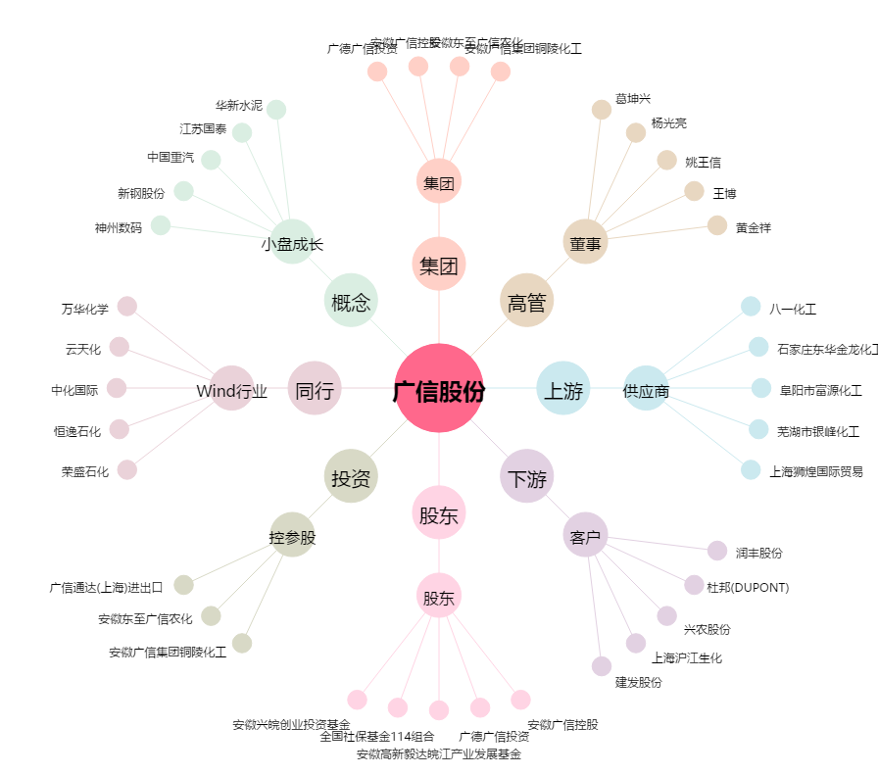
广信股份[603599.SH] - 关系概览图

